3. Fórmula de Lynch
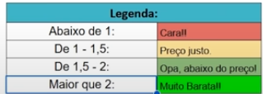
Fórmula de Lynch
LPA Projetivo | Dividend yield | Pontuação
R$ 5.31 | 7.36% | 5
Buscar o projetado no Yahoo finance
 | P/L
 | R$ 4.38

